Sheet1
 | 语言和技能
 | Python | java | javascript | c++ | 日语 | 英语
短期（1年） | 1 | 1
中期（2-3年） | 1 | 1 | 1 |  | 1
长期（3年以上） | 1 | 1 |  | 1 | 1 | 1
合计 | 3 | 3 | 1 | 1 | 2 | 1
Importance vs TimeDistribution
 | Python | java | javascript | c++ | 日语 | 英语
重要性 | 4 | 4 | 1 | 2 | 3 | 2 | 16
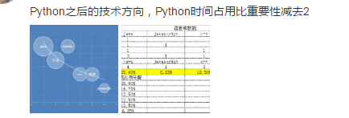
时间占用分配 | 12.50% | 25.00% | 6.25% | 12.50% | 18.75% | 12.50%
内容 | 重要性 | 时间占用分配
java | 4 | 25.00%
日语 | 3 | 18.75%
Python | 4 | 12.50%
c++ | 2 | 12.50%
英语 | 2 | 12.50%
javascript | 1 | 6.25%

 |  | Python | java | javascript | c++ | 日语 | 英语
 | 重要性 | 4 | 4 | 1 | 2 | 3 | 2
 | 时间占用分配 | 12.50% | 25.00% | 6.25% | 12.50% | 18.75% | 12.50%

 | 内容 | 重要性 | 时间占用分配 |  | 内容 | 时间占用分配 | 时间占用分配
 | java | 4 | 25.00% |  | java | 25.00% | 25.00%
 | J | 3 | 18.75% |  | J | 18.75% | 18.75%
 | Python | 4 | 12.50% |  | Python | 12.50% | 12.50%
 | c++ | 2 | 12.50% |  | c++ | 12.50% | 12.50%
 | E | 2 | 12.50% |  | E | 12.50% | 12.50%
 | javascript | 1 | 6.25% |  | javascript | 6.25% | 6.25%

 | 重要性 | 4 | 3 | 4 | 2 | 2 | 1
 | 时间占用分配 | 25.00% | 18.75% | 12.50% | 12.50% | 12.50% | 6.25%
 |  | java | J | Python | c++ | E | javascript

